宝安-福田物品清单
物品 | 单位 | 规格参数 | 总体需求数量 |  | 图片
 |  |  | 需求数量 | 总数量
铁架床(上下铺） | 套 | 90*198cm 钢架壁厚不小于1.2MM，单层承重200KG | 204 | 224 | 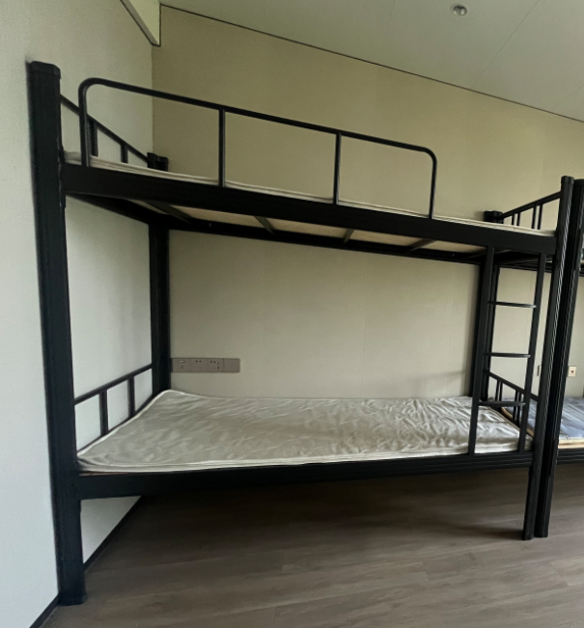 | 无需拆卸 需安装
床板 | 块 | 45*198cm | 408 | 449 | 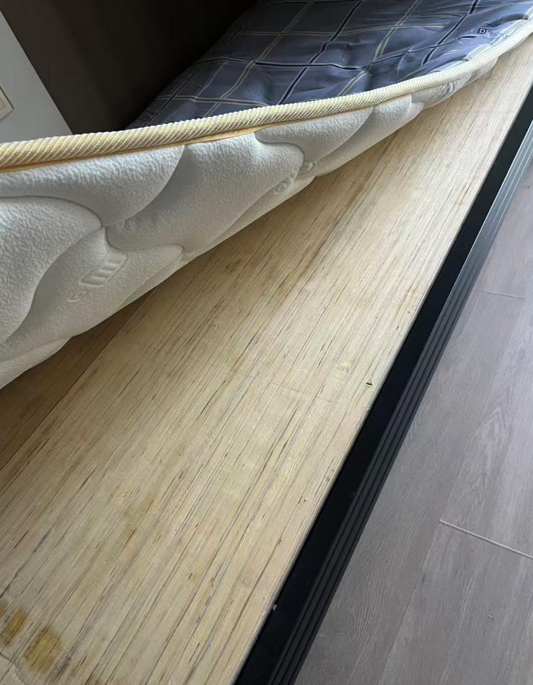
床垫 | 块 | 90*198cm | 408 | 449
桌子 | 张 | 120*60*75cm | 204 | 224 | 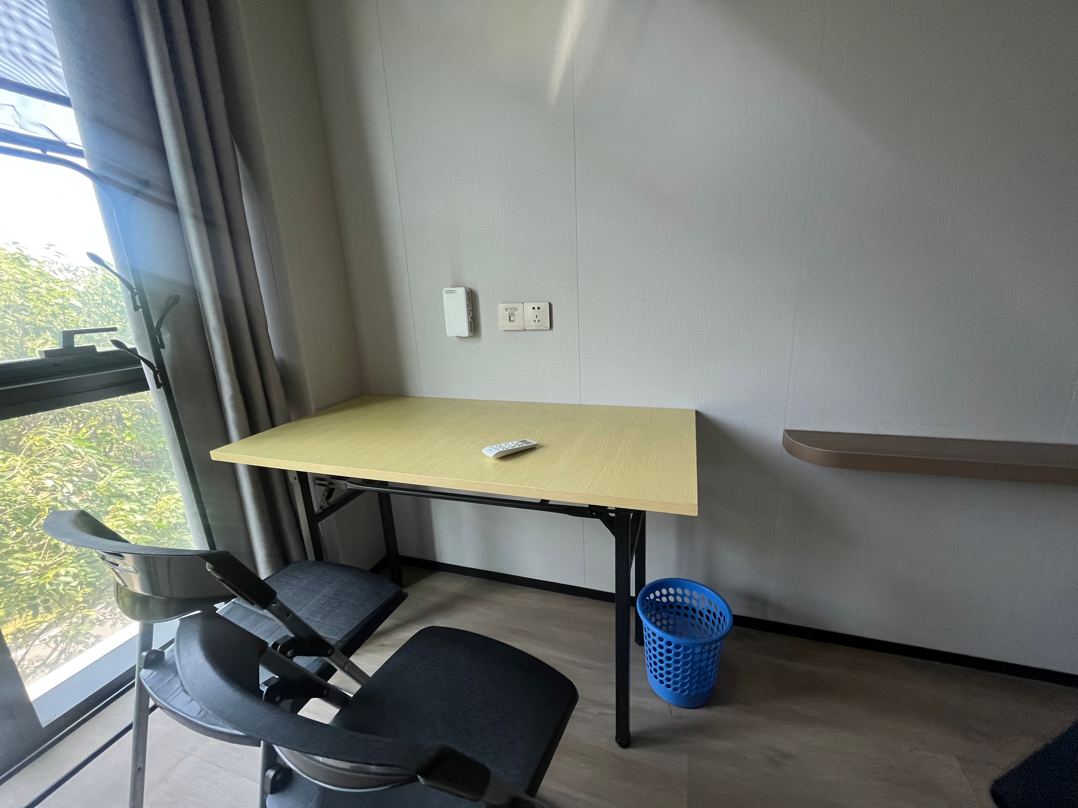
牛角倚 | 张 | 泰旭嘉 加强加厚款 | 272 | 299 | 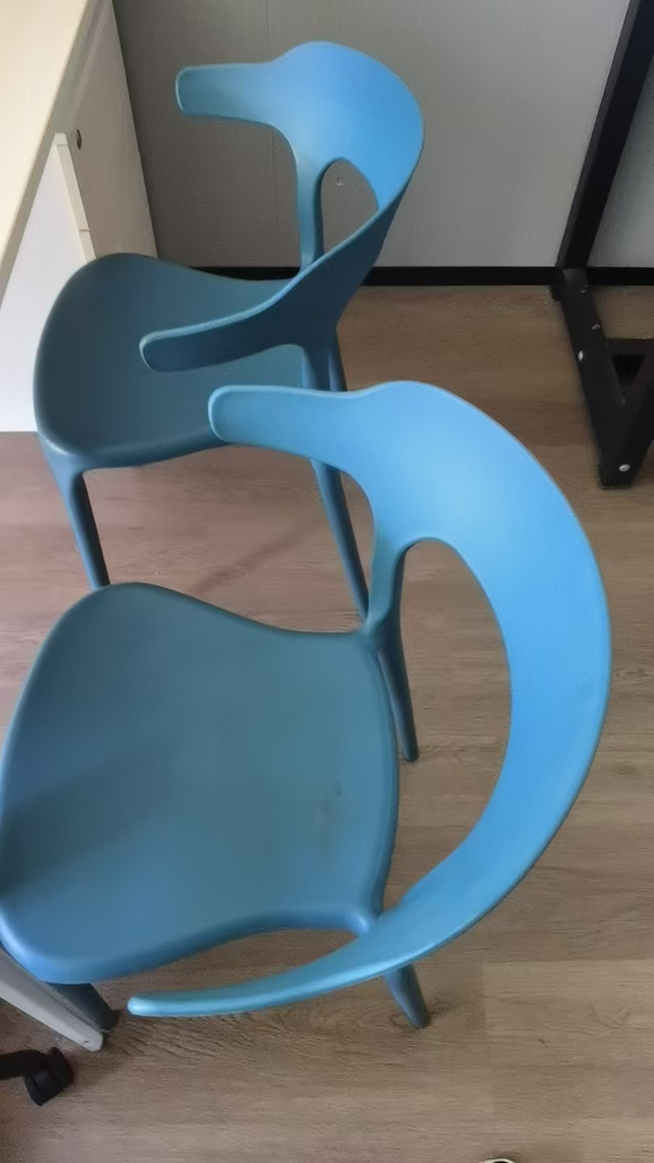
四门柜子 | 个 | 钢制储物柜 高1800*宽850*深420mm四门带锁 0.8mm铁制 | 136 | 150 | 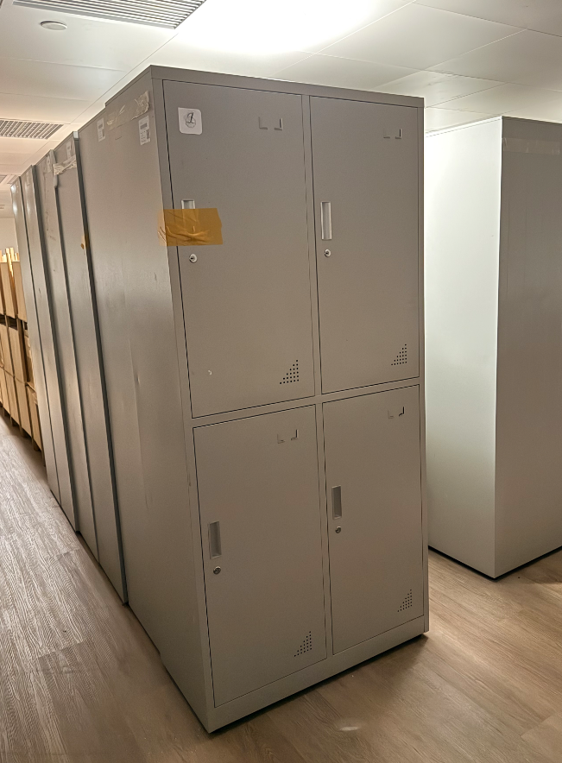
浅蓝色格子被套 | 张 | 155*220cm,100%棉，200T蓝色小格子 | 408 | 449 | 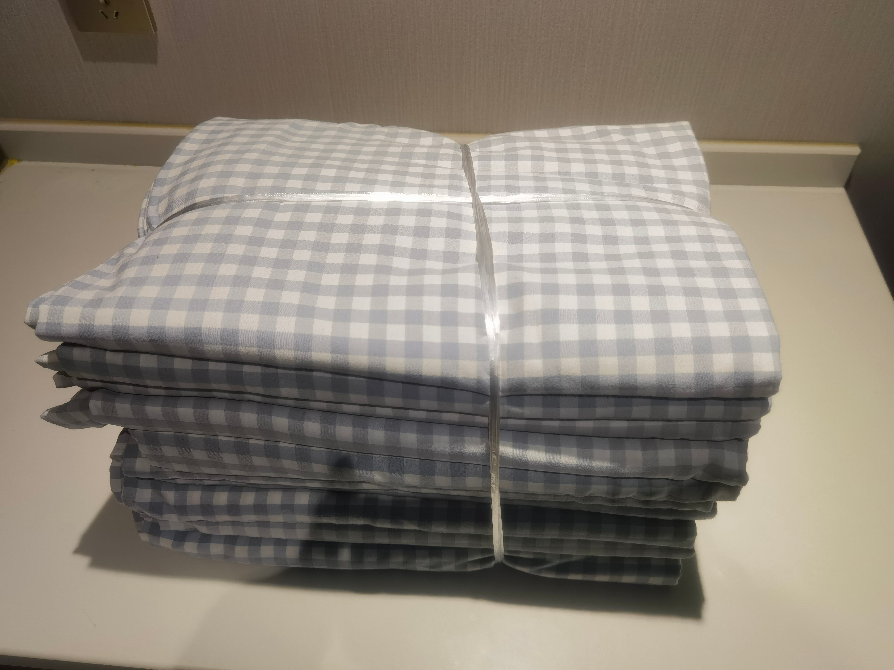
浅蓝色床单 | 张 | 160*230cm,100%棉,200T蓝色 | 408 | 449 | 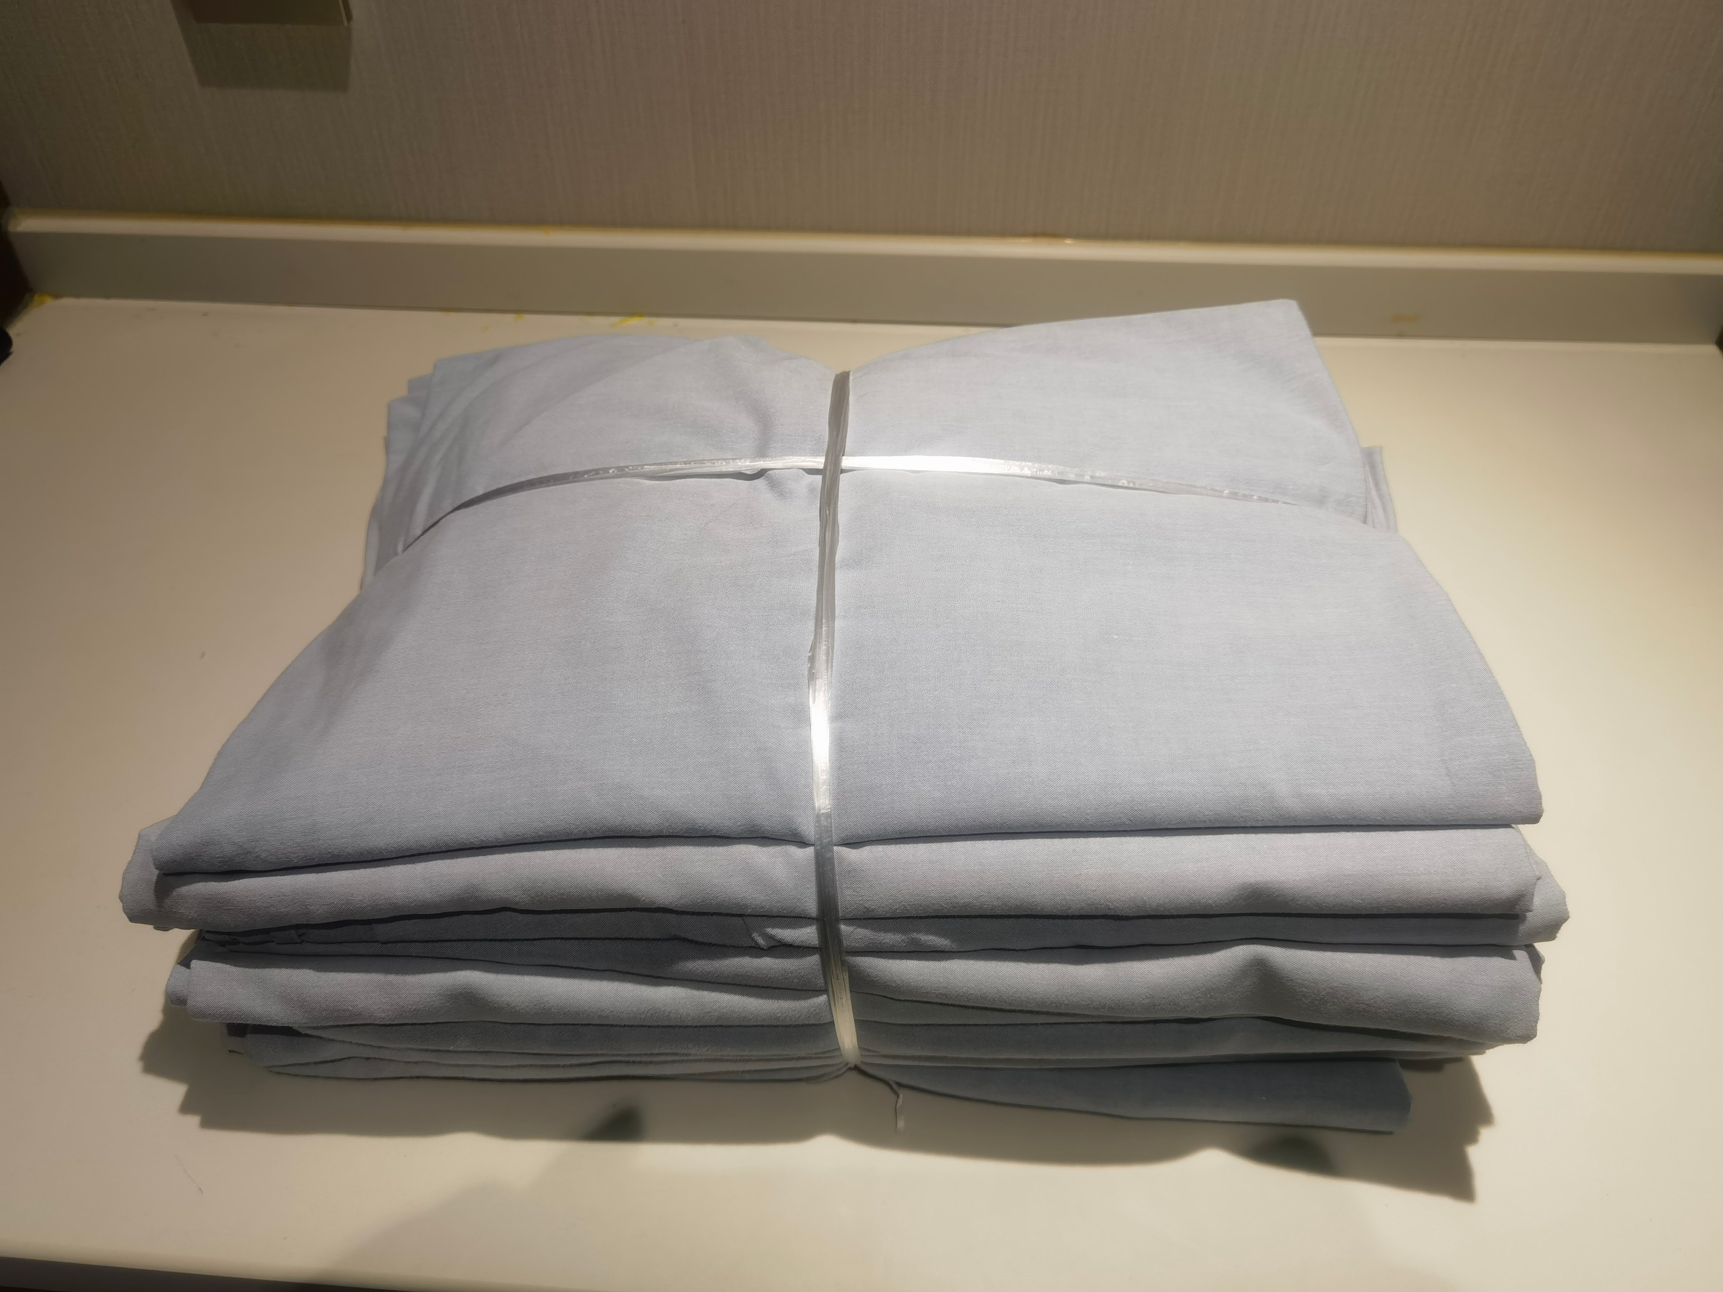
浅蓝色格子枕套 | 张 | 45*70+5cm,100%棉 ,50*77cm,100%棉200T蓝色小格子 | 408 | 449 | 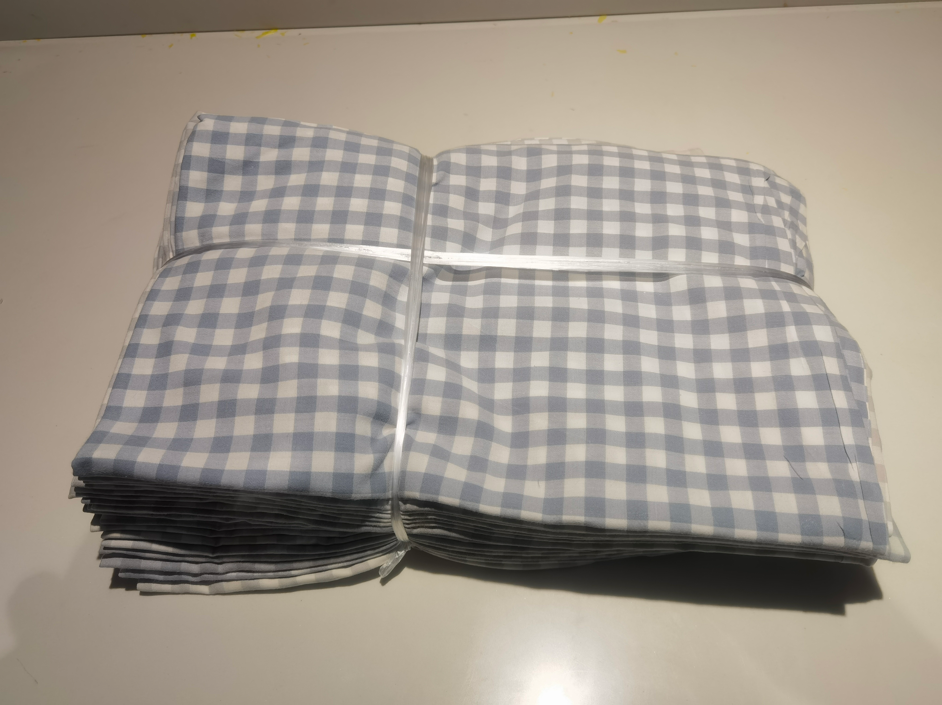
被芯 | 张 | 150*210cm,白色加厚涤棉材料，子被：内充整棉，含面料350g/㎡，母被：内充整棉含面料400g/㎡ | 408 | 449 | 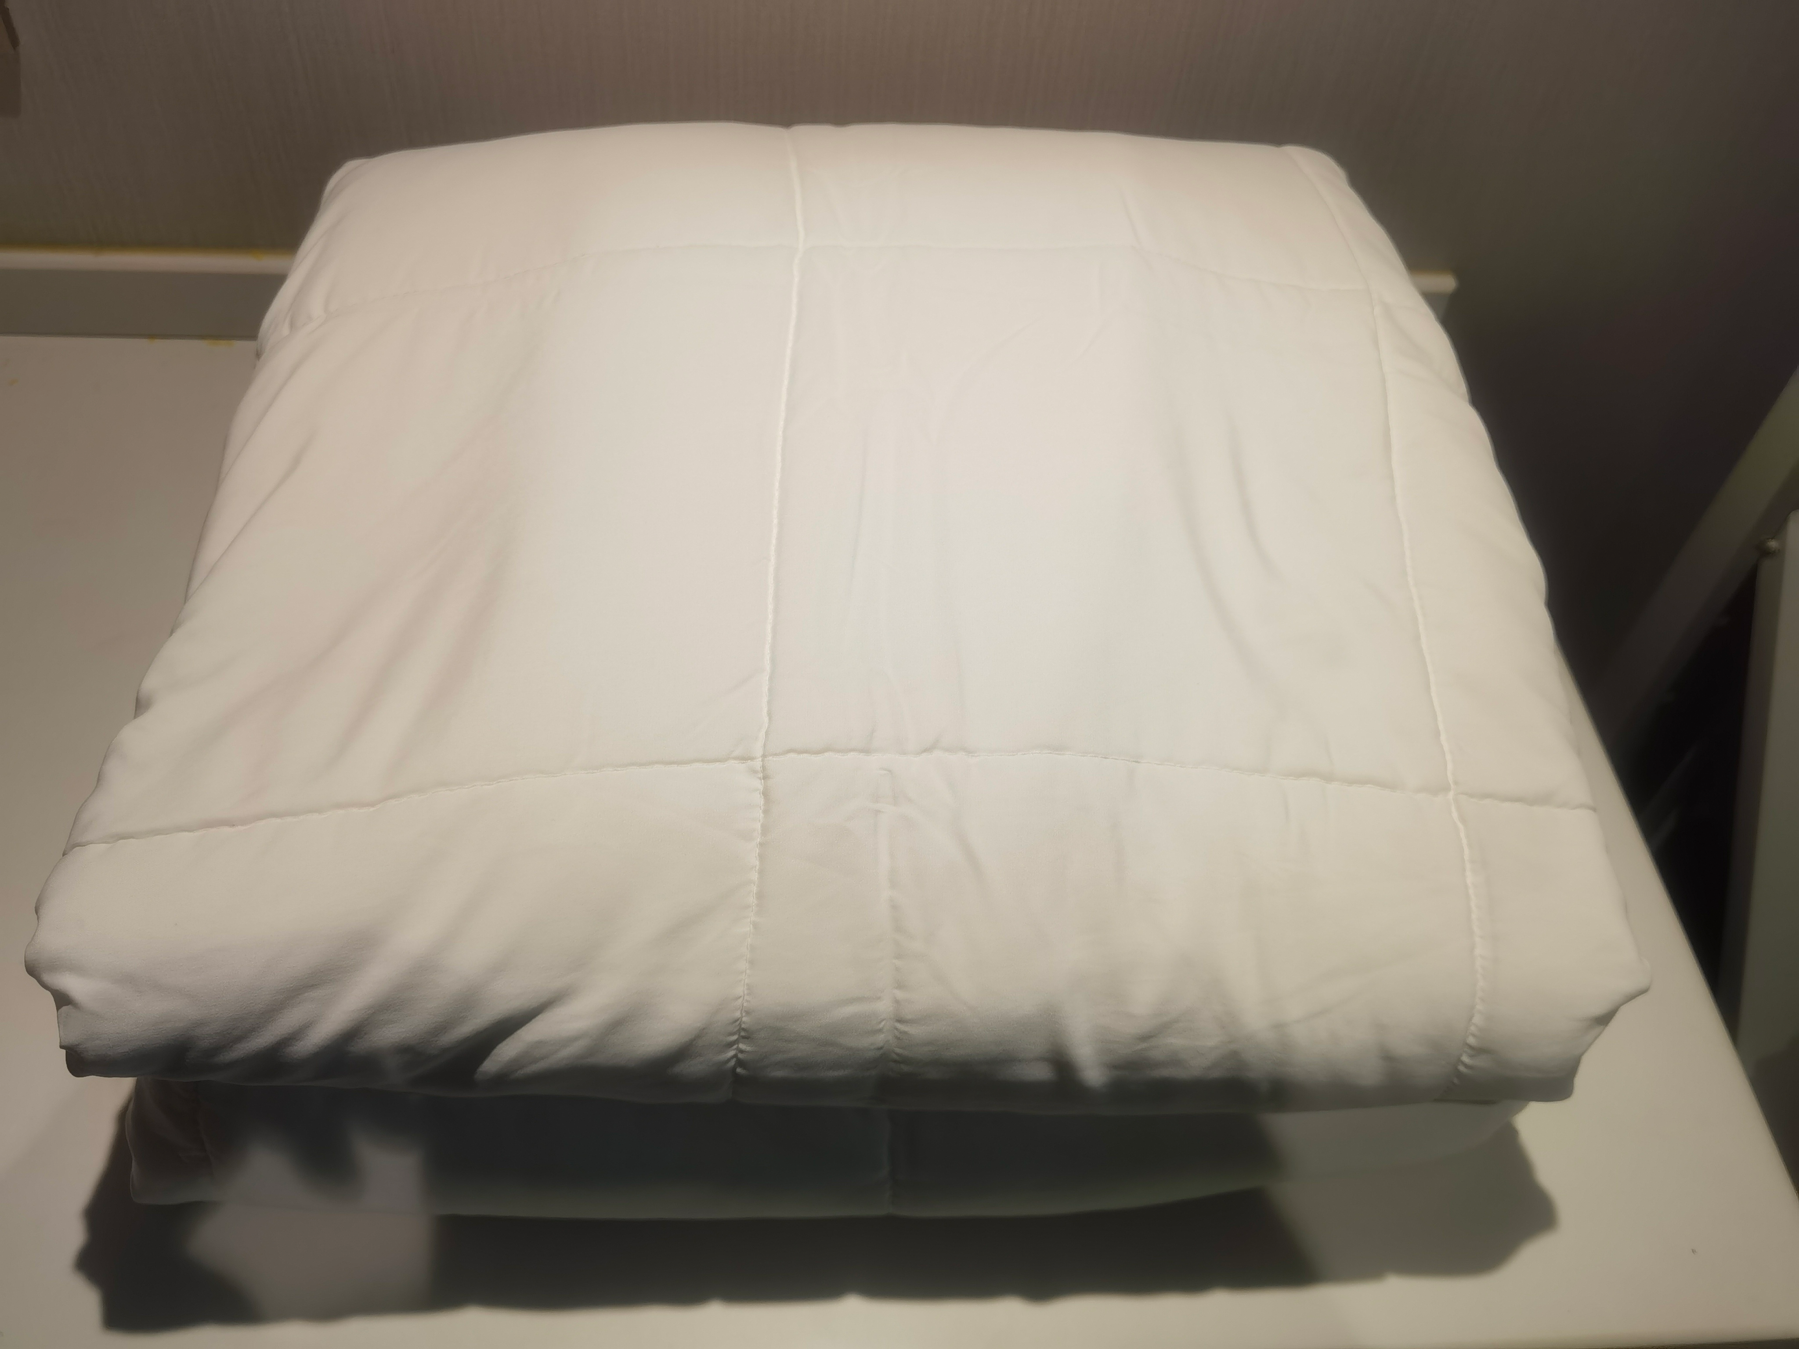
枕芯 | 个 | 48*74白色加厚涤棉材料，羽丝棉总重1000克 | 408 | 449 | 